PD
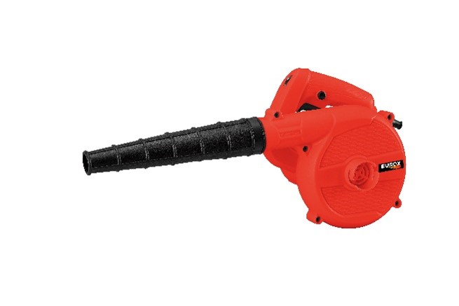
เลขที่ SKU : 09-705-001 วันที่ : 30/11/2023
1. ข้อมูลสินค้า |  |  |  | รูปสินค้า
ประเภท (กลุ่มหลัก) | เครื่องมือไฟฟ้า | ประเภท (กลุ่มรอง)
ชื่อภาษาไทย | เครื่องเป่าลมไฟฟ้า EUROX EB600W Z | ชื่อภาษาอังกฤษ | ELECTRIC BLOWER EUROX EB600W Z
รหัสสินค้า | 09-705-001 | Barcode | 8859007715125
สถานะสินค้า | N | รหัสทีมขาย
รุ่น (Model) |  | ยี่ห้อ
สีตัวสินค้า | แดง-ดำ | สีของบรรจุภัณฑ์ | แดง
ทำจากวัสดุ | เหล็ก - พลาสติก | ประเทศผู้ผลิต | สาธารณรัฐประชาชนจีน

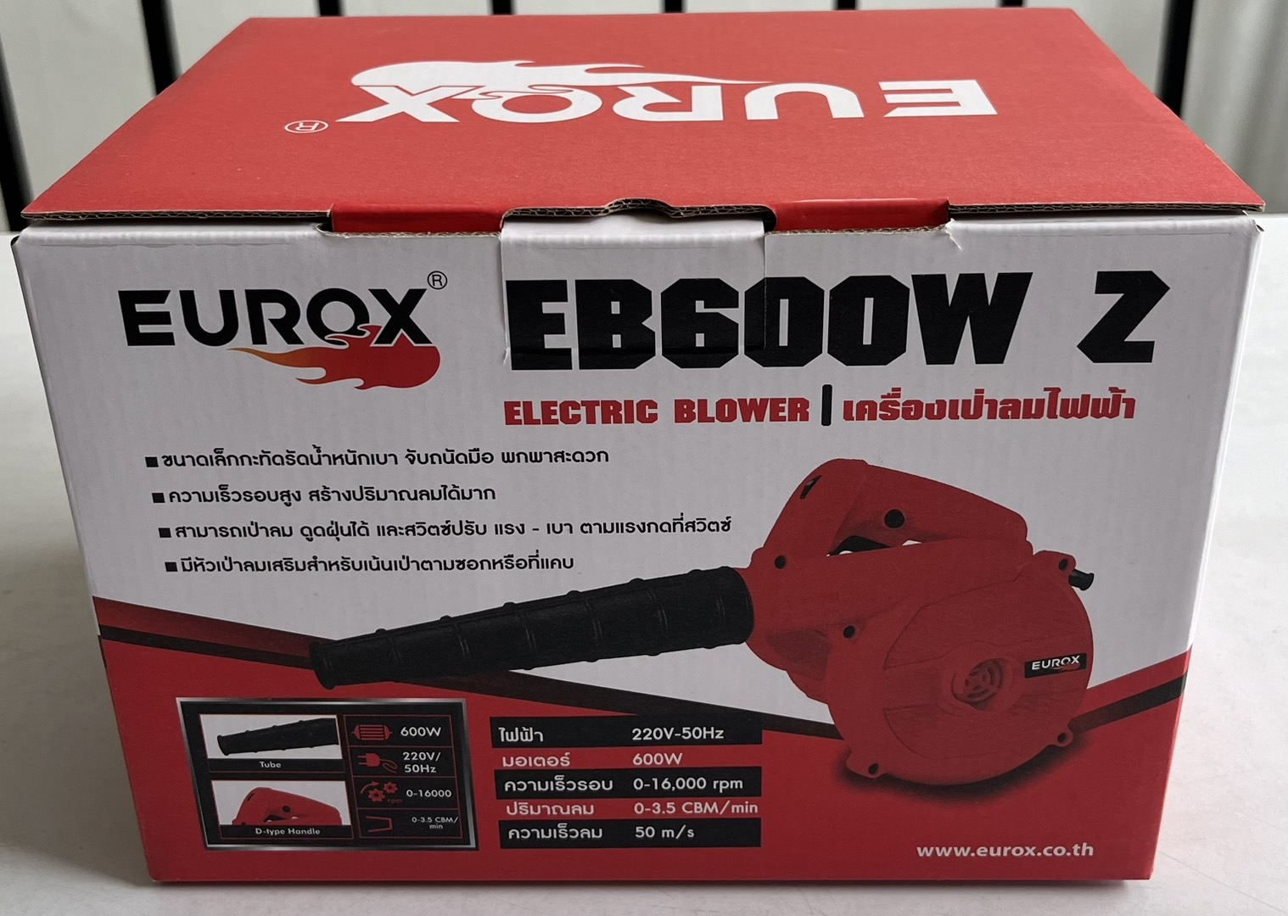
2. คุณสมบัติ
ไฟฟ้า | 220V-50Hz | มอเตอร์ | 600W | รูปบรรจุภัณฑ์
ความเร็วรอบ | 16,000 รอบ/นาที | ปริมาณลม | 3.5 CBM/min

3. รายละเอียดบรรจุภัณฑ์
ขนาดสินค้า (ซม.) | 0x0x0 (ไม่รวมบรรจุภัณฑ์) | น้ำหนักสินค้า (กก.) | 0 (ไม่รวมบรรจุภัณฑ์)
ขนาดกล่อง 1 (ซม.) | 23.5x17.5x17 | ขนาดบรรจุ (กล่อง) | 1 PCS
ขนาดกล่อง 2 (ซม.)
 |  | น้ำหนักรวมสินค้า (กก.) | 1.4
บาร์โค้ดกล่อง | 8859007715125 | ขนาดลัง (ซม.) | 57.5x27x37.5
ขนาดบรรจุ (ลัง) | 6 | น้ำหนักลังรวมสินค้า (กก.)
 |  |  |  | อุปกรณ์ภายในกล่อง

4. อุปกรณ์ภายในกล่อง
- คู่มือการใช้งาน - ใบรับประกัน 6 เดือน - ถุงเก็บฝุ่น - ท่อลม - แปรงถ่าน 1 คู่

5. วิธีการใช้งาน
ใช้สำหรับเป่าทำความสะอาด

6. จุดเด่น จุดขาย ของสินค้า
- ขนาดเล็กกะทัดรัดน้ำหนักเบา จับถนัดมือ พกพาสะดวก - ความเร็วรอบสูง สร้างปริมาณลมได้มาก - สามารถเป่าลม ดูดฝุ่นได้ และสวิตซ์ปรับ แรง - เบา ตามแรงกดที่สวิตซ์ - มีหัวเป่าลมเสริมสำหรับเน้นเป่าตามซอกหรือที่แคบ

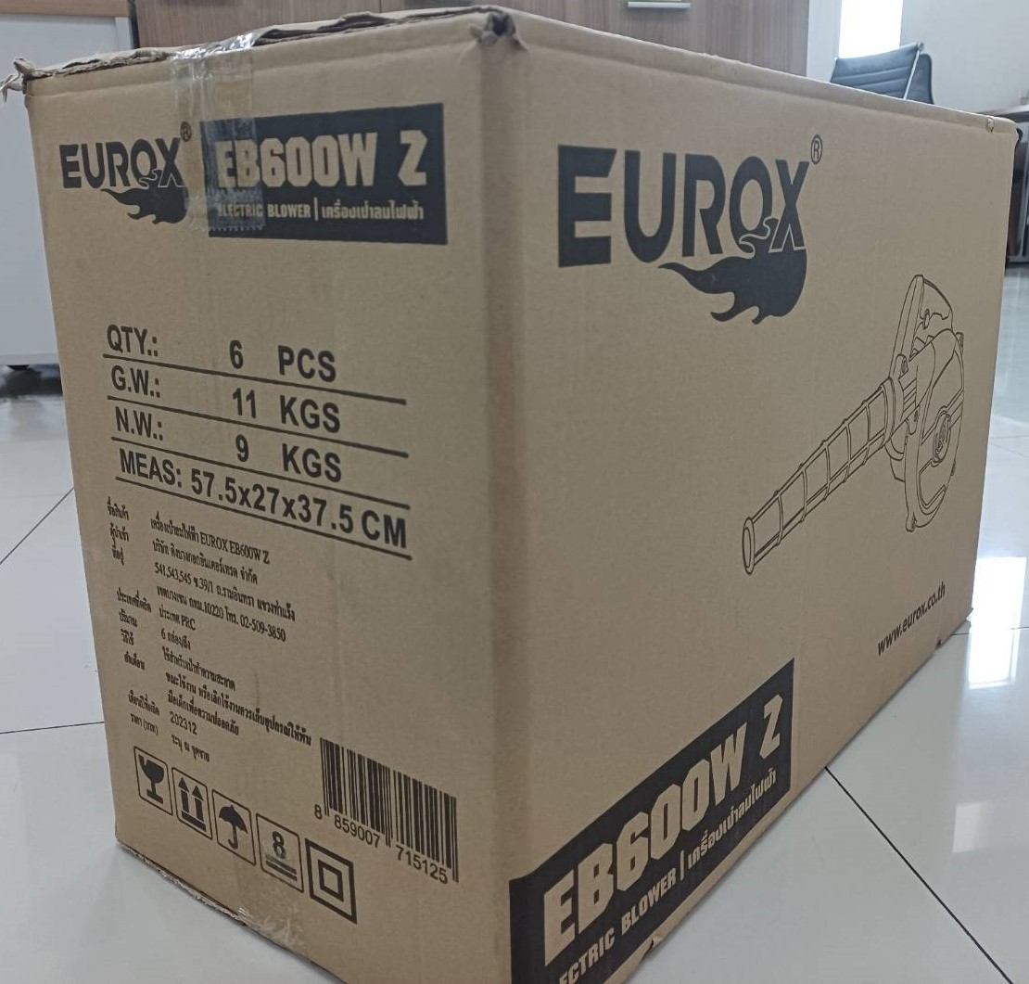
7. การรับประกัน |  |  |  | รูปลังสินค้า
ระยะเวลารับประกัน (เดือน) | 6 ระบุ
ประเภทการรับประกัน | เครื่องมือลม
เงื่อนไขการรับประกัน | 1.รับประกันภายในระยะเวลา 6 เดือนนับจากวันที่สั่งซื้อ 2.การรับประกันไม่รวมการชำรุดของวัสดุสิ้นเปลือง อุปกรณ์เสริม 3.การรับประกันจะสิ้นสุดเมื่อมีการใช้งานผิดประเภท เช่น มีการถอด ซ่อม ดัดแปลง รวมถึงการใช้แรงดันลมไม่เหมาะสม เป็นต้น 4.การรับประกันนี้ไม่รวมค่าขนส่ง 5.ใบรับประกันนี้ใช้เฉพาะเครื่องที่มีเบอร์ตรงกันเท่านั้น ไม่สามารถโอนให้ผู้อื่นได้ หากใบรับประกันเสียหาย บริษัท ขอสงวนสิทธิ์ไม่ออกใบรับประกันใหม่ในทุกกรณี

8. ข้อมูล สคบ.
ชื่อสินค้า | เครื่องเป่าลมไฟฟ้า EUROX EB600W Z
ผลิตจากประเทศ | PRC
จัดจำหน่ายโดย | บริษัท คิงบางกอก อินเตอร์เทรด จำกัด
 | 541,543,545 ซอย 39/1 แขวงท่าแร้ง เขตบางเขน กรุงเทพมหานคร 10220
 | เลขประจำตัวผู้เสียภาษี: 0105545012035 สำนักงานใหญ่ | โทรศัพท์: 02-509-3850 | โทรสาร: 02-509-3856 |  |  | รูป Barcode

บรรจุ | 1 ตัว/กล่อง
วิธีการใช้ | ใช้สำหรับเป่าทำความสะอาด
คำเตือน | ขณะใช้งานหรือเลิกใช้งาน ควรเก็บอุปกรณ์ให้พ้นมือเด็กเพื่อความปลอดภัย
ราคา | ระบุ ณ จุดขาย
วันที่ผลิต

9. ข้อควรระวัง
คำเตือน
ข้อแนะนำในการใช้งาน

